스킬 참고 이미지
NO. | 캐릭터 이름 | 참고 이미지
1 | 엠버 | 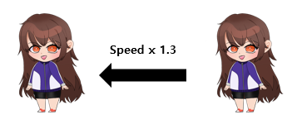
2 | 체리 | 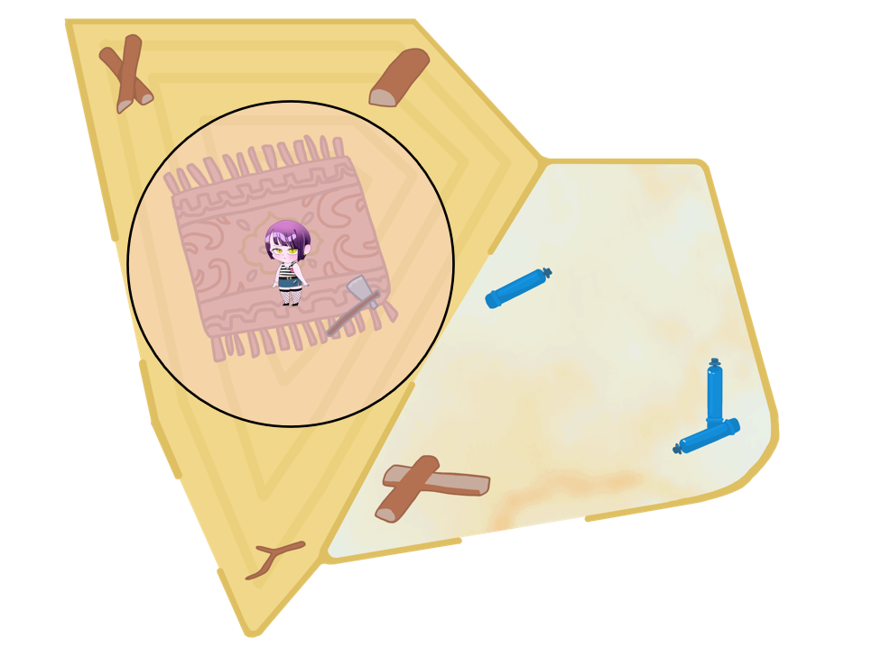
화살이 사거리만큼 날아가면 삭제
3 | 사수 | 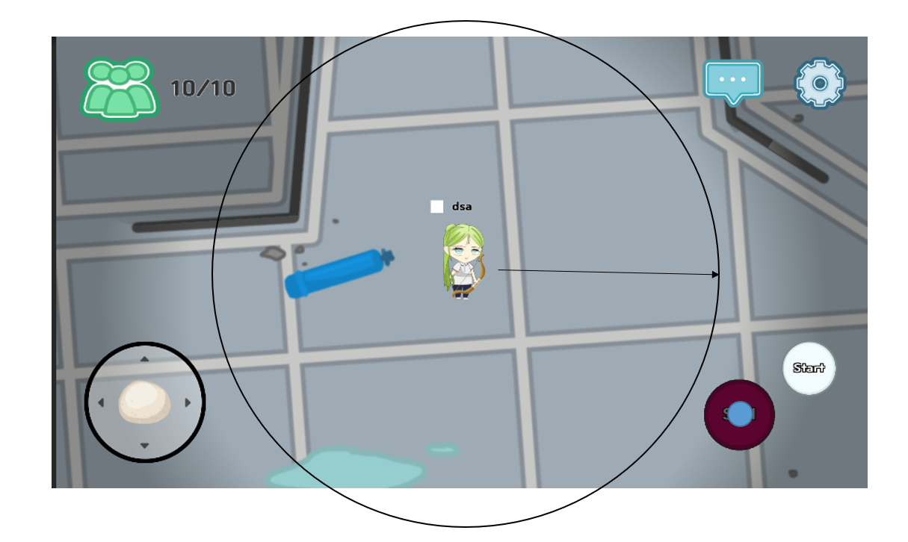
4 | 원송이 | 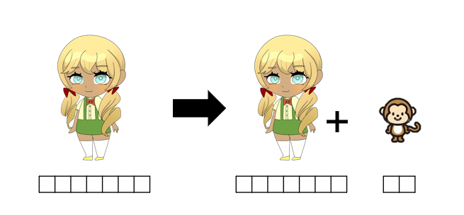
5 | 레이 | 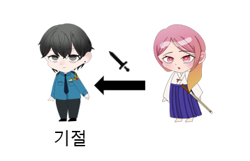
6 | 이안 | 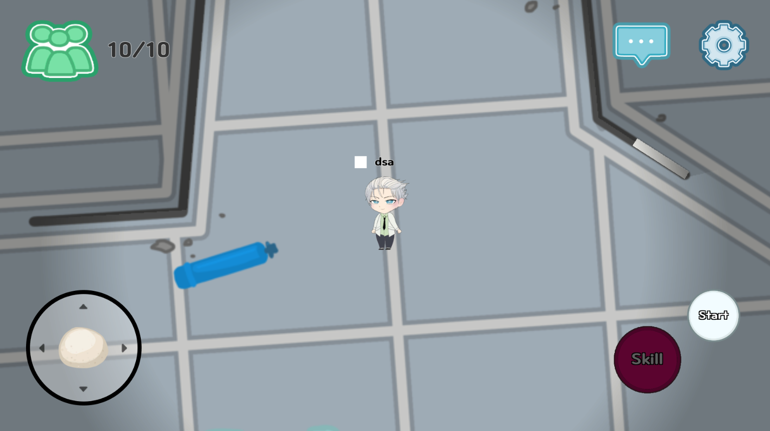 
7 | 조슈아 | 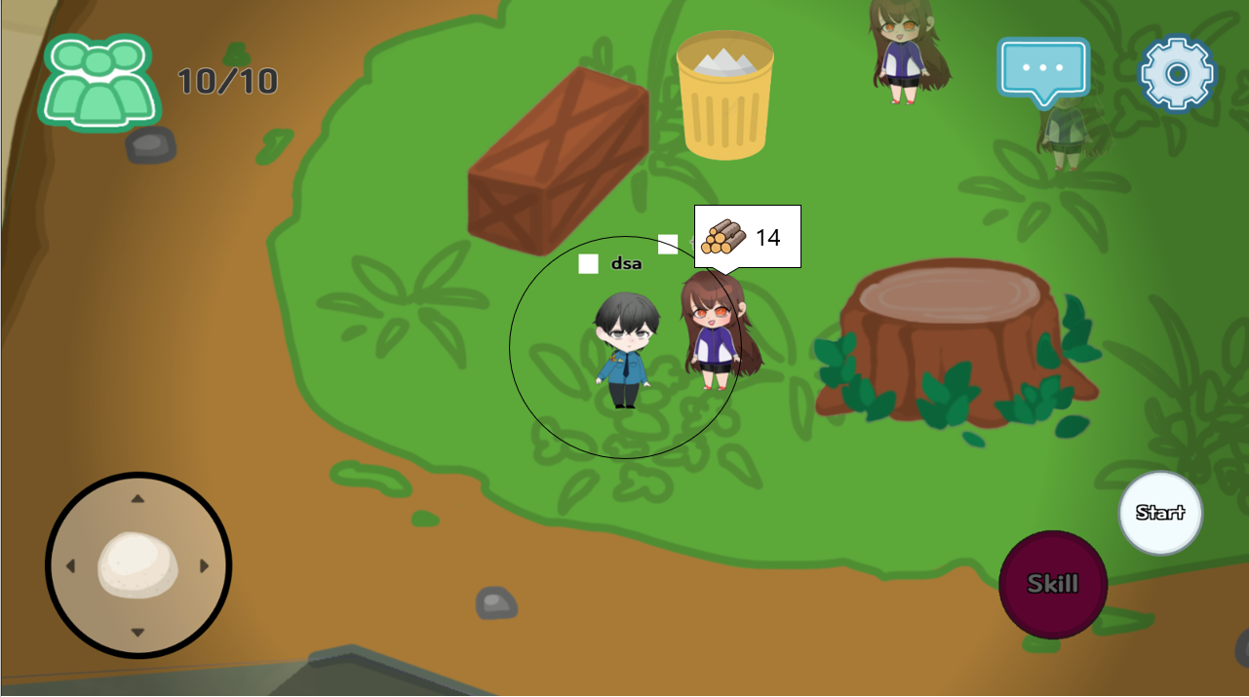
8 | 랜디 | 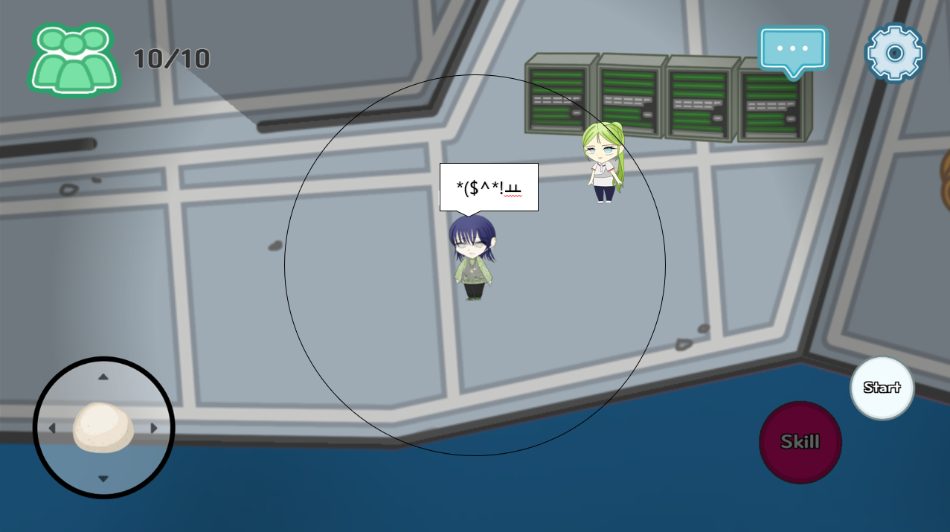
9
10
11
12

